Test case
DOCUMENTO DE TESTE INTERNO

RESPONSÁVEL BA: Lucas Hamilton
RESPONSÁVEL DEV: PROCESSO:
DATA:
VERSÃO: 0

Recomendações de boas práticas para o Test Case

*Estruturas de repetição devem ser testadas com uma volumetria considerável (caso não tenha acesso ou tenha recebido insumos suficientes, entrar em contato com o gerente de projetos).

Business Analyst |  |  |  |  | Developer
ID | ETAPA - TO BE | Descrição de Etapa | Resultados Esperados | Comentários | Resultado (Pass/Fail) | Resultados Reais | Comentários | Evidência

1 | Navegador de Internet | Acessar navegador | Automação consegue abrir navegador de internet | Testar se automação consegue abrir o navegador, em caso de falha deve realizar um número de retentativas e/ou informar o erro. | Pass | A automação acessa o navegador no link esperaado

2 | ACME System | Acessar o website ACME System e realizar login | Automação consegue acessar o link do website ACME System e realizar login | Testar se automação consegue acessar o link e realizar login, em caso de falha deve realizar um número de retentativas e/ou informar o erro. | Pass | A automação acessa o link esperado e executa o login com as credenciais definidas |  | 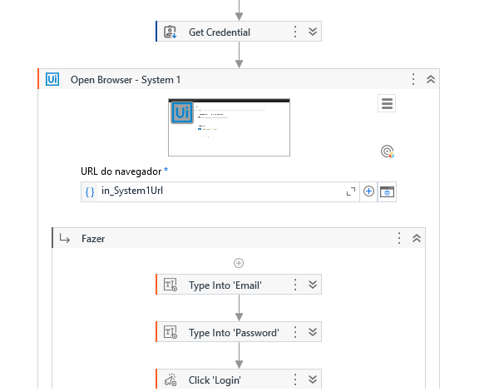

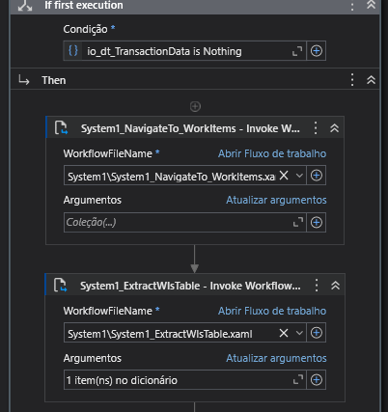
3 | ACME System | Interagir com o website ACME System | Automação consegue realizar cliques e extração de dados no website | Verificar as interações e cliques ao longo de todo o processo | Pass | A automação clica no botão Work Items, acessa a nova página e extrai corretamente os dados pra uma Data Table

4 | ACME System | Identificar se existem itens do tipo "WI5" com status "Open" na página "Work Items" | Automação identifica se existe itens do tipo "WI5" com status "Open" na página para realizar extração | Existem algumas formas de fazer, então é importante verificar se o método usado esta identificando corretamente todos os itens necessários. | Pass | Na filtragem de dados, a automação retira apenas os dados do tipo "WI5" com status "Open" | Se não houverem dados WI5 com status Open, a automação reconhecerá que não há dados a serem extraídos/tratados e então irá encerrar o processo. | 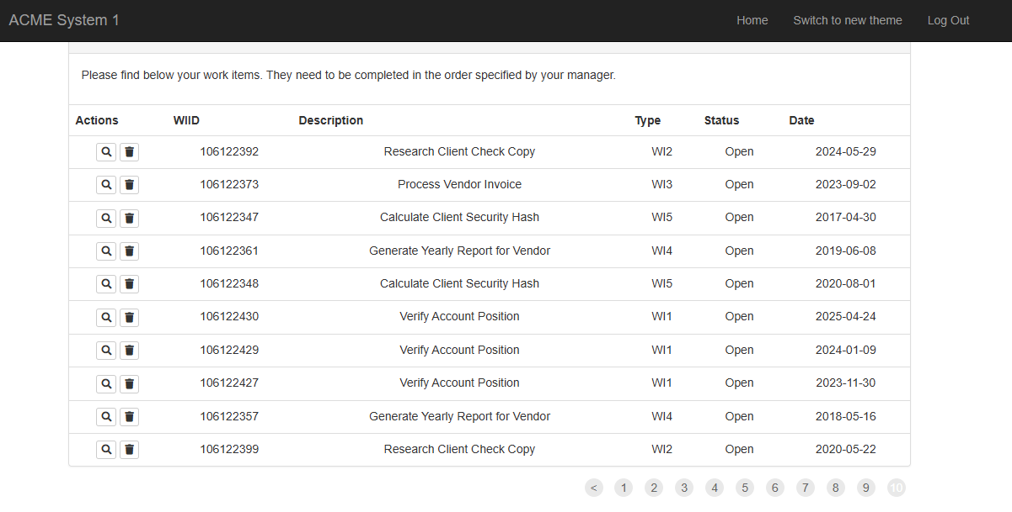

5 | ACME System | Acessar Work items details e extrair informações | Automação acessa Work Items Details e extrai informações | Importante realizar a tratativa nas informações extraidas seguindo o padrão: ID+Name+Country | Pass | A automação acessa os detalhes de cada um dos itens e extrai as informações relevantes |  | 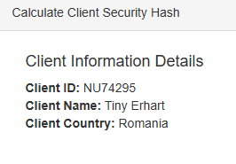

6 | SHA1 Online | Acessar o website SHA1 Online | Automação consegue acessar o link do website SHA1 Online | Testar se automação consegue acessar o link, em caso de falha deve realizar um número de retentativas e/ou informar o erro. | Pass | A automação acessa o site gerador de SHA1 através do link especificado | Escolhi um site diferente do sha1-online por conta da grande quantidade de anuncios que poderiam atrapalhar a execução | 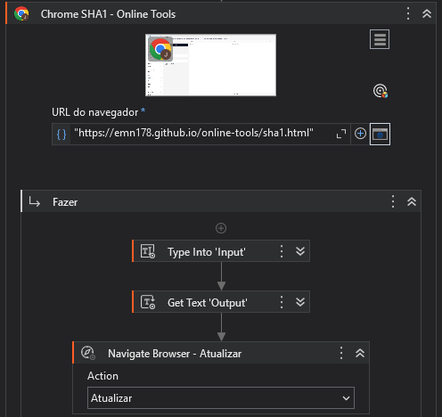

7 | SHA1 Online | Interagir com o website SHA1 Online | Automação consegue realizar cliques e extração de dados no website | Verificar as interações e cliques ao longo de todo o processo. | Pass | A automação inputa os dados ID, Nome e País do Cliente e converte os valores para um hash usando o website especificado | Na primeira vez que os dados serão inputados para conversão de hash, uma linha maior que a esperada é digitada, e então na sequência todos os dados são transformados e atualizados como esperado. | 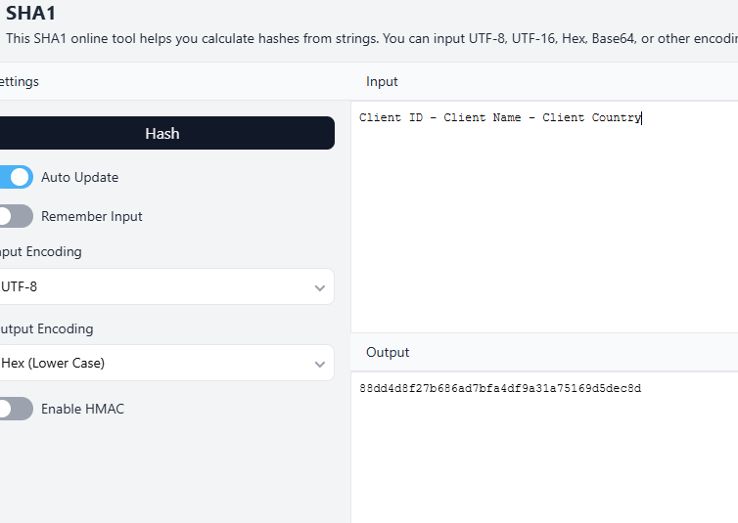

8 | ACME System | Acessar Update Work items e inserir informações | Automação acessa Update Work items e insere informações | Testar as iserções de informação, alteração de status e se a automação submete corretamente as informações no sistema. | Pass | A automação insere os dados hash como comentário para cada Work Item no ACME, marcando o item como Completed e salvando as alterações |  | 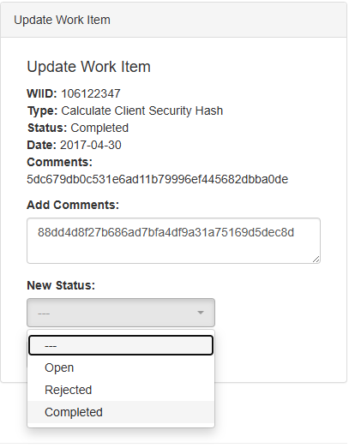

9

10

